№1-5（その他作業）
搬出間伐区域以外の区域の作業を一緒の物件として発注する場合（直径１km以内、以下イメージ）や搬出間伐区域内で伐倒、造材、集材及び森林作業道作設以外に必要な作業がある場合は、「作業工程表」シートの工程を参考に手入力で直接事業費を入力してください。
直接費事業費№1-5

 |  |  |  |  | 名称： | 搬出間伐及び下刈り、荒廃竹林整備事業
 |  |  |  |  | 工種： | 下刈り、荒廃竹林整備
名 称 | 形状・寸法 | 数 量 | 単位 | 単価 | 金 額 | 備 考
特殊作業員 | 下刈り（全刈）3ha | 20.40 | 人 | 24,800 | 505,920 | 6.1 | 人/ha
普通作業員 | 下刈り（全刈）3ha | 2.40 | 人 | 21,900 | 52,560 | 0.7 | 人/ha
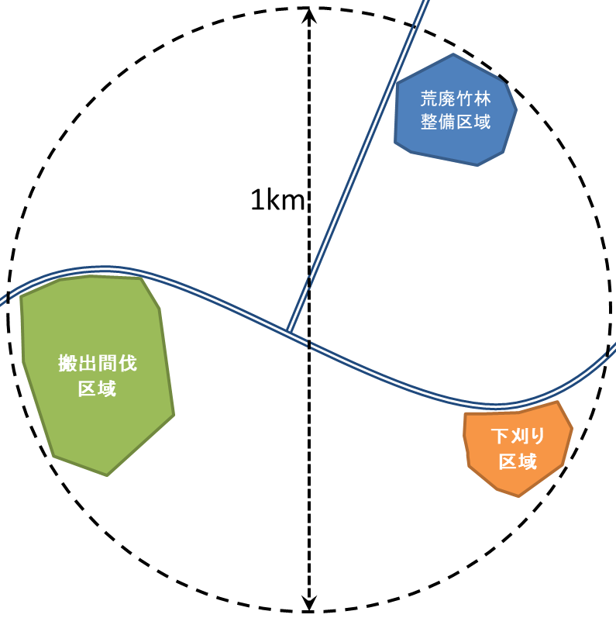
諸雑費 |  | 2% |  |  | 11,169 | 対象額 | 558,480

特殊作業員 | 荒廃竹林整備300本 | 1.38 | 人 | 24,800 | 34,224 | 0.46 | 人/100本
普通作業員 | 荒廃竹林整備300本 | 1.38 | 人 | 21,900 | 30,222 | 0.46 | 人/100本
諸雑費 |  | 6% |  |  | 3,866 | 対象額 | 64,446

計 |  |  |  |  | 637,961 | 円 | （円以下切捨て）

